tulos
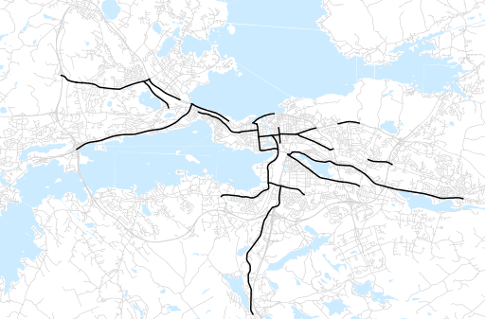
Otsikko | joulukuu 2011
Tilasto | liikennesuorite
Laskenta-aineisto | Kuukauden konstruoitu keskivuorokausiliikenne
Laskentajakso | 01.11 - 12.11
Viikonpäivät
Aikaväli
Vertailujakso

 | tammikuu-11 | helmikuu-11 | maaliskuu-11 | huhtikuu-11 | toukokuu-11 | kesäkuu-11 | heinäkuu-11 | elokuu-11 | syyskuu-11 | lokakuu-11 | marraskuu-11 | joulukuu-11
Liikennesuorite | 656,618 | 667,724 | 670,757 | 713,110 | 727,135 | 529,851 | 644,697 | 711,397 | 722,522 | 711,698 | 689,723 | 670,740

Kuukausiraportti

